Sheet1
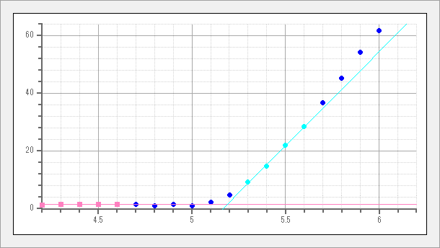

サンプル名 | AC2S_off | Energy[eV] | Yield | Yield^0.5
測定日時 | 5/24/22 | 4.2 | 1.3 | 1.14
測定光量 [nW] | 3 | 4.3 | 2.47 | 1.57
光量補正係数名 | 3nW 220524104956.ldat | 4.4 | 2.02 | 1.42
計数時間 [sec] | 10 | 4.5 | 2.38 | 1.54
陽極電圧 [V] | 2660 | 4.6 | 2.16 | 1.47
不感時間 [sec] | 0.00416 | 4.7 | 1.97 | 1.4
開始エネルギー [eV] | 4.2 | 4.8 | 0.99 | 0.99
終了エネルギー [eV] | 6.2 | 4.9 | 2.11 | 1.45
ステップ [eV] | 0.1 | 5 | 0.94 | 0.97
しきい値 [eV] | 5.19 | 5.1 | 4.7 | 2.17
傾き [Yield/eV] | 65.21 | 5.2 | 21.58 | 4.65
べき乗 | 0.5 | 5.3 | 83.79 | 9.15
グラウンドレベル | 1.44 | 5.4 | 214.59 | 14.65
GL差分表示 | 無効 | 5.5 | 480.64 | 21.92
 |  | 5.6 | 810.29 | 28.47
 |  | 5.7 | 1343.75 | 36.66
 |  | 5.8 | 2040.23 | 45.17
 |  | 5.9 | 2950.44 | 54.32
 |  | 6 | 3823.53 | 61.83
 |  | 6.1 | 5292.31 | 72.75
 |  | 6.2 | 6697.76 | 81.84

